Hoja1
 |  | SIMULADOR PRÉSTAMO PERSONAL SIN GARANTÍA

 | Moneda | Soles
 | Monto del Préstamo | 30,000
 | Fecha de Desembolso | 2024-04-01
 | Plazo | 36
 | TEA* | 20
 | Días de Gracia | 30
 | Seguro Desgravamen** | Endoso
 | Cuota Doble 1 | No
 | Cuota Doble 2 | No
CALCULAR
GENERAR CRONOGRAMA

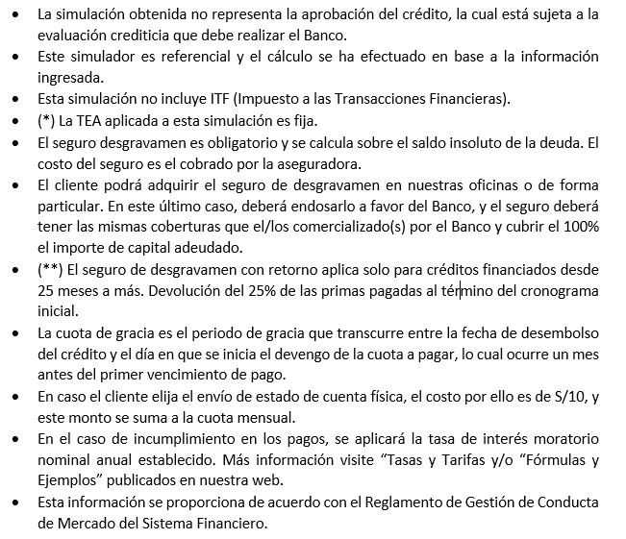 Nota: Para hacer uso del simulador, debe tener habilitado la opción de macros.

Hoja1 (2)
VOLVER

(SIMULACIÓN)
CRONOGRAMA DE PAGOS

Moneda : |  | Soles |  | Monto del Préstamo : |  | 30,000.00
Producto : |  | Préstamo Personal Sin Garantía |  | Tasa Efectiva Anual (fija) : |  | 20%
Fecha de desembolso : |  | 2024-04-01 |  | Plazo (en meses) : |  | 36
Mes de Cuota Doble 1 : |  | No |  | Tasa de Costo Efectiva Anual : |  | 20.00% | 2%
Mes de Cuota Doble 2 : |  | No |  | Tasa Seguro de Desgravamen Mensual : |  | 0.000% | 459.28
Periodo de gracia : |  | 30 días
Frecuencia de pago : |  | Mensual

N° | Fecha Vencimiento | Capital | Interes | Interes de Gracia | Seguro Desgravamen | Total Cuota
1 | 2024-06-01 | 619.83 | 474.71 | 16.75 | 0.00 | 1,111.29
2 | 2024-07-01 | 644.75 | 449.79 | 16.75 | 0.00 | 1,111.29
3 | 2024-08-01 | 639.84 | 454.70 | 16.75 | 0.00 | 1,111.29
4 | 2024-09-01 | 649.96 | 444.58 | 16.75 | 0.00 | 1,111.29
5 | 2024-10-01 | 674.36 | 420.18 | 16.75 | 0.00 | 1,111.29
6 | 2024-11-01 | 670.92 | 423.62 | 16.75 | 0.00 | 1,111.29
7 | 2024-12-01 | 694.96 | 399.58 | 16.75 | 0.00 | 1,111.29
8 | 2025-01-01 | 692.53 | 402.01 | 16.75 | 0.00 | 1,111.29
9 | 2025-02-01 | 703.49 | 391.05 | 16.75 | 0.00 | 1,111.29
10 | 2025-03-01 | 751.65 | 342.89 | 16.75 | 0.00 | 1,111.29
11 | 2025-04-01 | 726.51 | 368.03 | 16.75 | 0.00 | 1,111.29
12 | 2025-05-01 | 749.60 | 344.94 | 16.75 | 0.00 | 1,111.29
13 | 2025-06-01 | 749.87 | 344.67 | 16.75 | 0.00 | 1,111.29
14 | 2025-07-01 | 772.56 | 321.98 | 16.75 | 0.00 | 1,111.29
15 | 2025-08-01 | 773.96 | 320.58 | 16.75 | 0.00 | 1,111.29
16 | 2025-09-01 | 786.21 | 308.33 | 16.75 | 0.00 | 1,111.29
17 | 2025-10-01 | 808.27 | 286.27 | 16.75 | 0.00 | 1,111.29
18 | 2025-11-01 | 811.44 | 283.10 | 16.75 | 0.00 | 1,111.29
19 | 2025-12-01 | 833.07 | 261.47 | 16.75 | 0.00 | 1,111.29
20 | 2026-01-01 | 837.46 | 257.08 | 16.75 | 0.00 | 1,111.29
21 | 2026-02-01 | 850.71 | 243.83 | 16.75 | 0.00 | 1,111.29
22 | 2026-03-01 | 886.63 | 207.91 | 16.75 | 0.00 | 1,111.29
23 | 2026-04-01 | 878.21 | 216.33 | 16.75 | 0.00 | 1,111.29
24 | 2026-05-01 | 898.68 | 195.86 | 16.75 | 0.00 | 1,111.29
25 | 2026-06-01 | 906.32 | 188.22 | 16.75 | 0.00 | 1,111.29
26 | 2026-07-01 | 926.32 | 168.22 | 16.75 | 0.00 | 1,111.29
27 | 2026-08-01 | 935.32 | 159.22 | 16.75 | 0.00 | 1,111.29
28 | 2026-09-01 | 950.12 | 144.42 | 16.75 | 0.00 | 1,111.29
29 | 2026-10-01 | 969.36 | 125.18 | 16.75 | 0.00 | 1,111.29
30 | 2026-11-01 | 980.50 | 114.04 | 16.75 | 0.00 | 1,111.29
31 | 2026-12-01 | 999.21 | 95.33 | 16.75 | 0.00 | 1,111.29
32 | 2027-01-01 | 1,011.82 | 82.72 | 16.75 | 0.00 | 1,111.29
33 | 2027-02-01 | 1,027.83 | 66.71 | 16.75 | 0.00 | 1,111.29
34 | 2027-03-01 | 1,049.01 | 45.53 | 16.75 | 0.00 | 1,111.29
35 | 2027-04-01 | 1,060.70 | 33.84 | 16.75 | 0.00 | 1,111.29
36 | 2027-05-01 | 1,078.04 | 16.50 | 16.75 | 0.00 | 1,111.29
 | TOTALES | 30,000.00 | 9,403.42 | 603.00 | 0.00 | 40,006.42

